상품제안서
샌디스크 CZ880 USB 3.1 (인쇄무료) | 상품코드: F14361

 |  |  |  |  |  |  | 02-412-0044 | www.easy1.co.kr
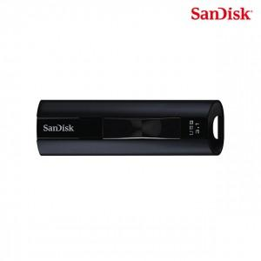

【상세/제작정보】 | SSD의 성능과 용량 신뢰성을 더한 제품

【인쇄/포장옵션】 | 레이저 / 포장지포장

【공급단가】 | 수량 | 50~ | 100~ | 500~ | 1,000~ | 2,000~
*VAT별도 | 128G | 51,430원 | 50,220원 | 49,420원 | 48,210원 | 46,200원
 | 256G | 83,540원 | 81,590원 | 80,280원 | 78,320원 | 75,060원
 | 512G | 149,640원 | 146,130원 | 143,790원 | 140,290원 | 134,440원
 | 1T | 283,690원 | 277,040원 | 272,610원 | 265,960원 | 254,880원

【상품 URL】 | https://dev.easy1.co.kr:443/src/goods_detail.php?gdno=14361

